開箱 No.032 Crescendo
開箱 No.032 Crescendo
日期 2025.10.20 ｜ 来源 https://ezslotdesign.com/slot-unboxing032/

[影片] https://www.youtube.com/watch?v=-Unx3eLqyGg
核心玩法：複雜卻令人著迷的單排機制
Crescendo 的遊戲盤面設計得相當簡潔，僅有一排，乍看之下如同傳統的單線拉霸機。然而，與市面上多數僅以懷舊為主的單調老虎機不同，ELK Studios 再次展現了挑戰固有玩法的企圖心。
這款遊戲雖然看似簡單，實則是一款需要玩家高度關注的「腦力激盪型」老虎機。
【規則要點與創新之處】
• 五張撲克判斷： 每次旋轉，玩家會獲得五張撲克牌，其基礎贏分由這五張牌所組成的撲克牌型決定（最小為一對，最大為五張相同數字）。
• 上層特殊獎勵 (Crescendo Feature)： 盤面上方設有五個空格，會隨機放置「加成特殊獎勵」，這些獎勵的觸發依賴玩家手中的撲克牌型是否得分
• 百搭與連擊： 某些上層獎勵符號會讓符合條件的花色或點數轉變為百搭 (Wild)。
• 贏分再旋轉： 當玩家在單次旋轉中成功得分後，剩餘的撲克牌會保留並觸發一次「再旋轉」(Respin)，直到沒有新的贏分出現為止，大大增加了連擊的機會。
• 乘數翻倍機制： 如果五張撲克成功組成同花、葫蘆等較大牌型，撲克消除後最上方的基礎總乘倍數將會直接翻倍，由x1、x2、x4以此類推，需要注意的是由上層特殊獎勵觸發的乘倍是不會保留的。
• 免費旋轉： 收集三個 Bonus 圖案即可進入免費旋轉模式，可獲得五次免費旋轉機會。
• 獎勵機制拆解：
金色框（基礎獎勵）： 增加贏分底數。
藍色框（乘數獎勵）： 增加贏分倍數。
當五張撲克牌達成贏分牌型後，會由左至右依序觸發上方符合條件的特殊獎勵，並累加至金色和藍色框中。
最終贏分等於加總過後的(基礎贏分)乘上(總乘數)。
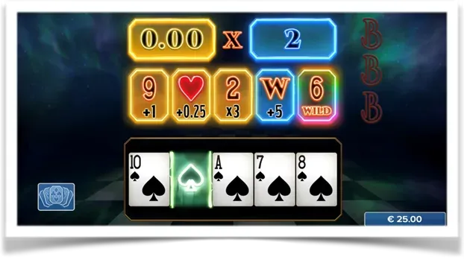

當四張相同花色時會再觸發旋轉，但有時候會撿到一對，這種意外的感覺也還不錯！
美術與音效：流暢的體驗氛圍
Crescendo 屬於精緻的「小品遊戲」範疇。儘管美術設計並非走奢華路線，但在遊戲的流暢性和得分表現方面都處理得十分出色。搭配上營造緊張氣氛的音效，整體遊玩體驗相當連貫且刺激，在小品遊戲中幾乎無可挑剔。
遊玩心得：上癮的複合式刺激
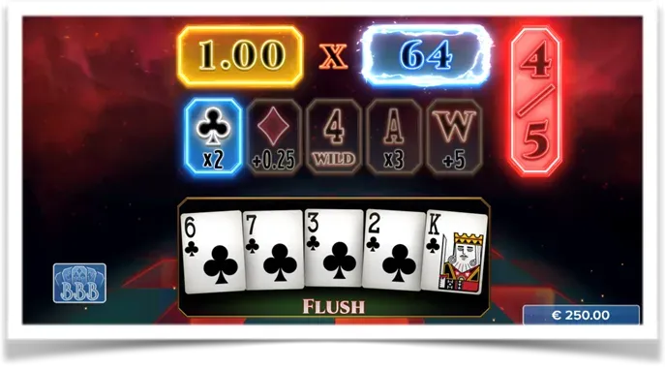

最喜歡這種花色乘倍的獎勵符號，一手雜牌卻可以有x64！
Crescendo 的魅力在於其複合式的判斷機制。基礎贏分固然重要（從最小的「一對」到最大的「五條」都有機會帶來不錯獎勵），但真正令人興奮的在於上方特殊獎勵符號的加成。
由於贏分是由「撲克牌型」與「特殊獎勵符號」兩者條件結合，這創造了一個有趣的遊戲迴路：玩家能夠連續不斷地贏分，不會因為累積了巨大的乘數而馬上被強行中斷。這種「連擊不斷」的流暢感，有效地中和了高波動性遊戲給人「久久不中」的挫敗感。
遊戲過程中，玩家必須同時關注手上的撲克牌型組合，還得快速分神查看上方特殊獎勵符號是否能與之搭配，這種雙重專注的設計，使遊戲的耐玩度和趣味性大大提升。
總結：另類且耐玩的高波動小品
Crescendo 是一款極為耐玩的小品老虎機，雖然被定義為高波動性 (High Volatility) 遊戲，但透過「贏分再旋轉」和「連續中獎」機制，成功地平衡了玩家的體驗。這款遊戲最巧妙的設計，在於將單純的五張撲克組合，與上方的特殊獎勵符號進行結合，創造出許多動態的贏分乘數機制，極大提升了遊戲的整體娛樂性。
Crescendo 究竟是傳統還是新穎？想知道的玩家們立刻來體驗這款充滿巧思的另類老虎機遊戲吧！

